SAT-OMC-MTN-02
▣ Σενάριο SAT-OVM-MTN-02 : Εγκατάσταση

ΠΡΟΣΩΠΙΚΟ
Επιλογή Κομβίου Εισόδου
Εμφάνιση μενού μέσου μεταφοράς
Επιλογή Λεωφορείου ή Τραμ
Εμφάνιση Μενού Ακολουθίας KEO
Εμφάνιση Ακολουθίας KEO
Tapping card or input pin
KEO
Λήψη Αρχείων απο ΚΕΟ
Validate pin or card
▶ Περιγραφή και Ροή
Περιγραφή |  | Ένα μενού δίνει τη δυνατότητα στο χρήστη να εγκαταστήσει το λειτουργικό πρόγραμμα και άλλες παραμέτρους. Επίσης ο χρήστης μπορεί να χρησιμοποιήσει αυτό το μενού για να εγκαταστήσει τις μεταβλητές CARD/SAM και άλλα βοηθητικά προγράμματα
Ροή εργασιών

▶ Προετοιμασία
Προετοιμασία |  | ΕΕΚ 1 EA, ΚΕΟ 1 EA

▶ Δεδομένα
Αρ. | Αντικείμενο | 1 | 2 | 3 | 4 | 5
1 | N/A

001
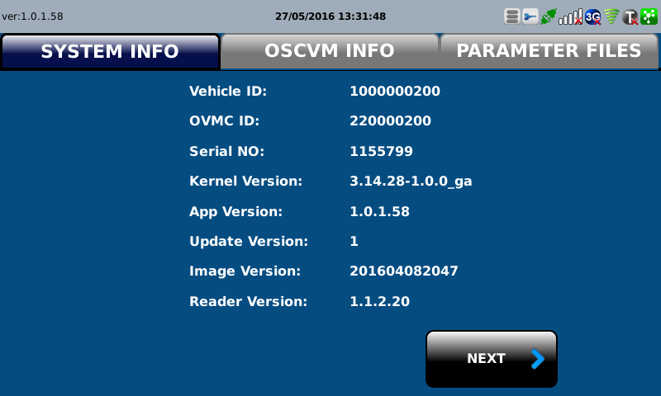
Test Case -SAT-OMC-MTN-02-001 : Staff Log-In and Input the installation information

1. Test Scenario
Test date |  | 1st |  | Tester |  | 1st
 |  | 2nd |  |  |  | 2nd
 |  | 3rd |  |  |  | 3rd

Input pin or tap staff card
Select installation
Select Transit Mode
Input Vehicle ID,
OVMC ID
Select the number of OSCVM count
Description |  | Staff Log-In and Input the installation information |  |  |  |  | Written by |  | Süleyman Kabadayı
Flow

NO | Task | Test data | Expected result | Person in charge | Result |  | Pass/Fail |  |  | Remark
 |  |  |  |  |  |  | 1st | 2nd | 3rd
1 | [ Input pin or tapping card] 1.Staff or driver inputs ID and pin or taps card | Test Data A: Tapping Card or input pin | Success to Login | KIM J.E. | 1st |  |  |  |  | Test Data:C
 |  |  |  |  | 2nd
 |  |  |  |  | 3rd
2 | [Select installation] 1.View menu on the screen 2.Staff selects installation |  | Succes to select | KIM J.E. | 1st |  |  |  |  | Test Data:D
 |  |  |  |  | 2nd
 |  |  |  |  | 3rd
3 | [Select Transit Mode] 1.View Select Transit Menu 2.Staff selects bus/tram |  | Succes to select | KIM J.E. | 1st |  |  |  |  | Test Data:E
 |  |  |  |  | 2nd
 |  |  |  |  | 3rd
4 | [Input vehicle ID ,Device ID ,OSCVM count] 1.View Vechile,Device ıd Menu 2.Staff/Driver inputs vehicle ID ,device ID and number of OSCVM's count 3. Select Finish. | Test Data B: Vehicle ID,Device ID number of OSCVM's count | Succes to select | KIM J.E. | 1st |  |  |  |  | Test Data:F
 |  |  |  |  | 2nd
 |  |  |  |  | 3rd

NO | Item
A | Tapping Driver Cardand pin
B | Vehicle ID,Device ID number of OSCVM's count | Vehicle ID, : It depends on the vehicle information (Interface ID : FB502)
C | 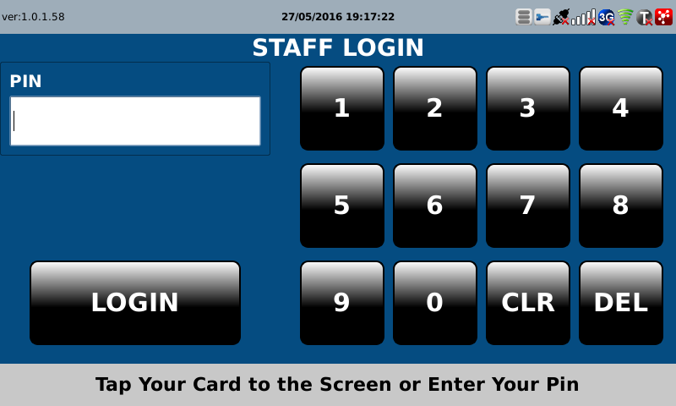 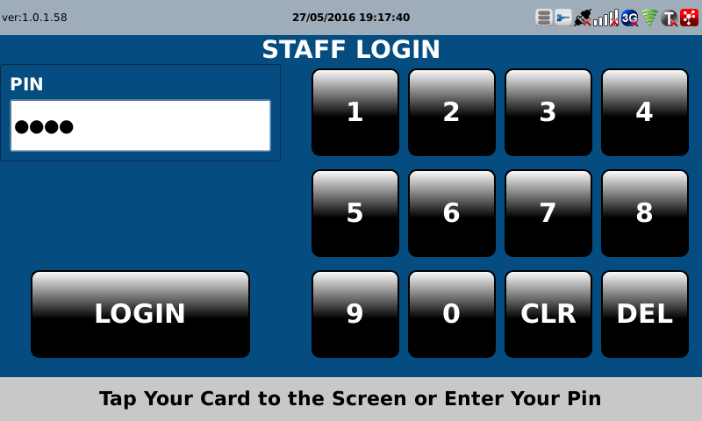
D | 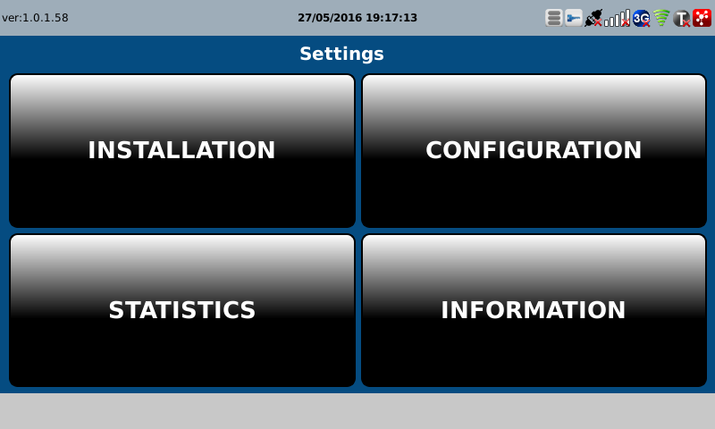
E | 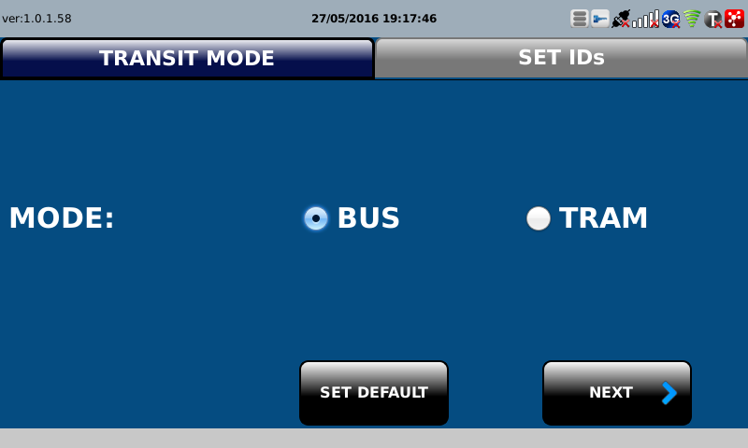
F | 